微生信示例159

市 | 值 | 微生信，您身边的数据分析，可视化专家
合肥市 | 50 | https://www.bioinformatics.com.cn/plot_basic_china_anhui_heatmap_159
芜湖市 | 300
蚌埠市 | 2501 | 输出示例图
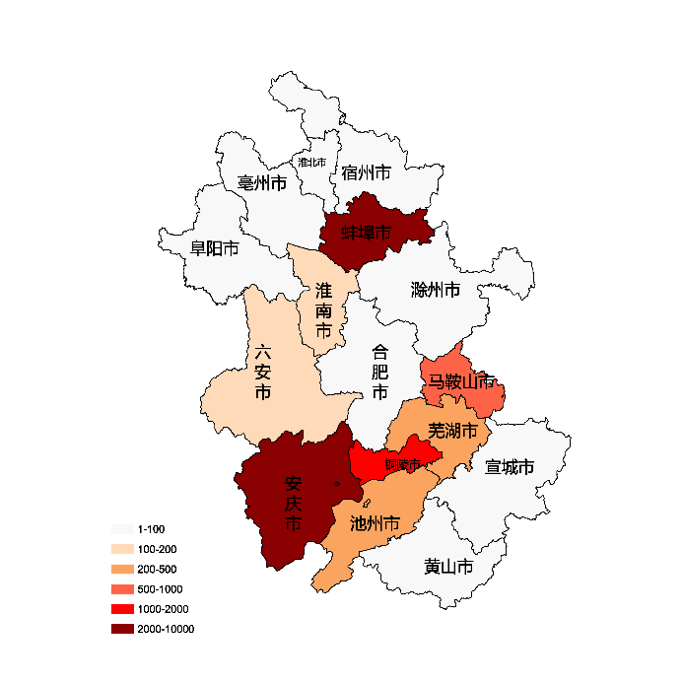
淮南市 | 160
马鞍山市 | 1000
淮北市 | 90
铜陵市 | 1600
安庆市 | 2500
黄山市 | 31
滁州市 | 8
阜阳市 | 90
宿州市 | 2
六安市 | 170
亳州市 | 25
池州市 | 340
宣城市 | 42

 |  | 注：1，需要带首行；2，仅改数字，各市名字不要改；3，仅供交流学习

 |  | 使用问题，或数据分析合作意向
 |  | 请微信扫码联系我们

